3. 최종일정표
최종 일정표

1. 행사명 | 국문 행사명 (신청서와 동일하게 작성)
2. 출입국 정보
구분 | 날짜 | 비행편 | 지역명 | 지역명 | 참가 규모 | 비고
입국 | 2025. 00. 00. | KE000 | 태국 방콕 | 인천공항(서울) | 000명 | 분할입국 여부 O/X
출국 | 2025. 00. 00. | KE000 | 인천공항(서울) | 태국 방콕 | 000명 | 분할입국 여부 O/X
3. 세부 일정
* 일자별 실제 추진한 일정으로 작성 요청 * 일자별 주요 방문지, 점심/저녁식사 명확하게 기재 요청
구분일정 | 시간 | 방문지 | 이용 업체명 | 숙박호텔 | 비고
DAY 1 | 9:00:00 | 인천공항

DAY 2

DAY 3

DAY 4

DAY 5

원본대조필

4. 지출증빙서류
강원 MICE 단체관광객 지원금 집행결과

1. 행사명 | 국문 행사명 (신청서와 동일하게 작성)
2. 지원금 사용항목 사진 (해당하는 항목에 체크: √)
시설(회의실 임대료 및 행사장 구성 등) |  | 연회(행사장 임차료 및 오/만찬 비용)
관광(관광지 입장료) |  | 홍보(홍보물 및 기념품 제작비 등)
지원금 사용항목 사진 첨부 (차량사진, 행사장/식사 사진, 관광지 사진, 숙박 사진 등) |  | 지원금 사용항목 사진 첨부 (차량사진, 행사장/식사 사진, 관광지 사진, 숙박 사진 등)

사진 설명 기재 |  | 사진 설명 기재
3. 지원금 사용 증빙자료 (첨부가 어려운 자료는 PDF 등 별도 파일로 이메일 제출) *jskim@gwto.or.kr
지출 증빙 자료 첨부 (세금계산서) |  | 지출 증빙 자료 첨부 (견적서 or 거래내역서)

사진 설명 기재 |  | 사진 설명 기재
입금 확인 서류 첨부 (입금증 or 송금증 or 법인카드 영수증 등)

원본대조필

사진 설명 기재 |  | 원본대조필 날인

5. 후원명기 노출증빙
강원 MICE 단체관광객 지원금 결과증빙
1. 행사명 | 국문 행사명 (신청서와 동일하게 작성)
2. 행사 주요 사진(2장 이상)
강원에서 촬영한 사진 1부 |  | 강원에서 촬영한 사진 1부

사진 설명 기재 |  | 사진 설명 기재
3. 강원특별자치도 영문 후원명기 사진 (1건 이상 체크(√) 및 증빙 필수)
현수막 |  | 명패
버스 사인보드 |  | 일정표
후원명기 사진 1부 |  | 후원명기 사진 1부

원본대조필
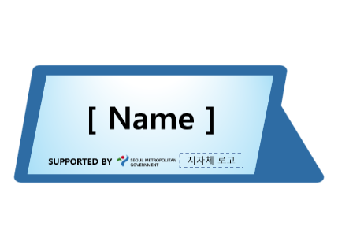
사진 설명 기재 |  | 사진 설명 기재
원본대조필
★로고 증빙시 유의사항★ ① 강원특별자치도 및 강원관광재단 영문 후원명기 노출 홍보물 1건 이상 제작 ② 지원금 승인이 확정된 이후에 후원명기 로고 노출 가능 ③ 반드시 강원특별자치도 영문로고 있어야하며 강원관광재단 및 강원방문의해 로고 병기 가능하며 국문로고 불인정 ④ 로고 증빙 시, 스티커 부착 또는 프린트된 로고 임시 부착 인정 불가하며 현장 촬영 사진만 인정
홍보물 예시
 | 현수막 | 버스 사인보드 | 명패

